5142-1
工程款支付证书 |  |  |  |  |  |  |  |  |  |  |  |  |  |  | 本次
工程名称 |  | 2016繁昌县交通民生工程繁阳镇农村道路畅通工程（大阳路） |  |  |  |  |  |  |  |  | 档案编号 |  | CD2016-123-2
合同金额 |  | 715,247.01 |  |  |  | 中标日期 | 2016.9.22 |  |  |  | 合作单位 |  | 陈广友15855989861 |  | CD2016-123-2 | 131 | 5142 | 2016繁昌县交通民生工程繁阳镇农村道路畅通工程（大阳路） | 2016.9.22 | 715247.01 | 李 伟 | 30日历天 | 繁昌县 繁阳镇 | 芜湖公司王冬汉13855369629 | 陈广友15855989861 | 摇号；天庐江刚收到此项目的中标通知书和施工合同原件1.11 | 今天庐江刚收到此项目的中标通知书和施工合同原件1.11
决算金额 |  |  |  |  |  | 竣工日期 |  |  |  |  | ERP编号 |  | 5142
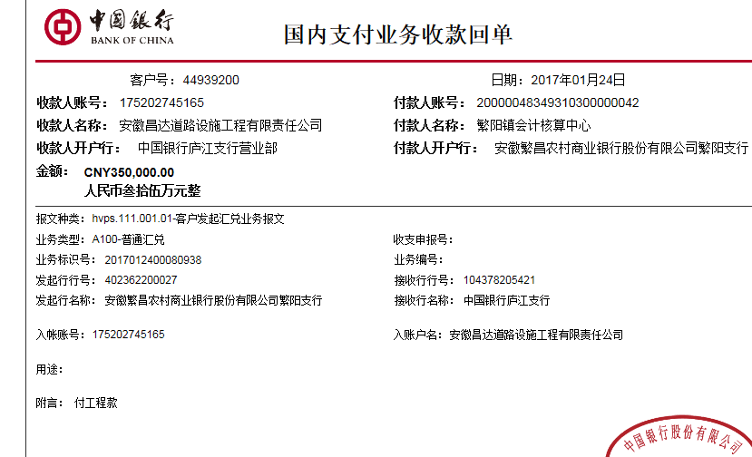
序号 | 工程款到账 |  |  | 开票情况 |  | 成本发票 | 扣管理费 |  | 代扣税金 |  | 其他扣款 |  | 实际支付
 | 日期 | 账户 | 金额 | 日期 | 金额 | 金额 | 比例 | 金额 | 税率 | 金额 | 金额 | 备注 | 户名 | 金额
1 | 2017-01-24 | 中 | 350,000.00 | 2017-01-20 | 350,000.00 |  |  | 0.00 | 增值税及附加 | 8,192.46 | 500.00 | 2017.1.11办理外经证 |  | 341,307.54
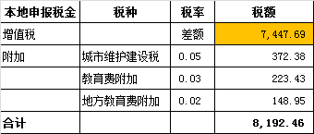

 |  |  |  |  |  |  |  |  |  |  |  |  |  |  | 1、 | 中标通知书、施工合同原件在合肥；竣工验收报告原件在庐江 |  |  |  |  |  | 2、此次借条已提供 。？

合计 |  | - | 350,000.00 | - | 350,000.00 | 0.00 | - | 0.00 | - | 8,192.46 |  | - |  | 341,307.54 | 47.72%
本次支付金额 |  | 小写 | 341,307.54 |  |  |  | 支付账号 |  | 陈广友 中国银行繁昌支行 |  |  |  |  |  | 完工证明？
 |  | 大写 | 341307.54 |  |  |  |  |  | 6216 6163 0100 0302 715
申请部门 意见 |  | 1、 | 摇号；天庐江刚收到此项目的中标通知书和施工合同原件1.11？、 |  |  |  |  |  | 2、此次借条已提供 。
项目管理 意见
财务审核 意见
质安稽查 意见 |  | 是□否□营改增项目，及材料款支付核实：
总经理审批

5142-2
工程款支付证书 |  |  |  |  |  |  |  |  |  |  |  |  |  |  | 本次
工程名称 |  | 2016繁昌县交通民生工程繁阳镇农村道路畅通工程（大阳路） |  |  |  |  |  |  |  |  | 档案编号 |  | CD2016-123-2
合同金额 |  | 715,247.01 |  |  |  | 中标日期 | 2016.9.22 |  |  |  | 合作单位 |  | 陈广友15855989861 |  | CD2016-123-2 | 131 | 5142 | 2016繁昌县交通民生工程繁阳镇农村道路畅通工程（大阳路） | 2016.9.22 | 715247.01 | 李 伟 | 30日历天 | 繁昌县 繁阳镇 | 芜湖公司王冬汉13855369629 | 陈广友15855989861 | 摇号；天庐江刚收到此项目的中标通知书和施工合同原件1.11 | 今天庐江刚收到此项目的中标通知书和施工合同原件1.11
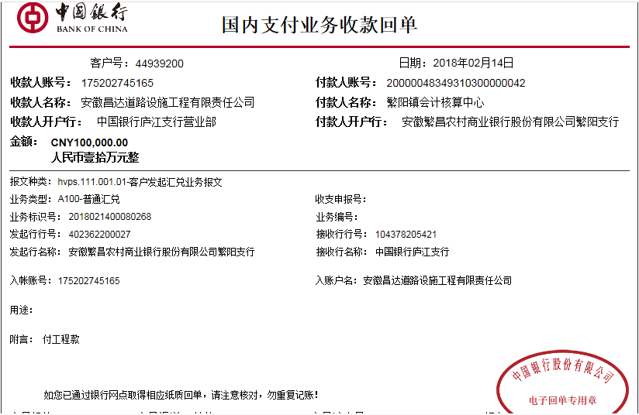
决算金额 |  |  |  |  |  | 竣工日期 |  |  |  |  | ERP编号 |  | 5142
序号 | 工程款到账 |  |  | 开票情况 |  | 成本发票 | 扣管理费 |  | 代扣税金 |  | 其他扣款 |  | 实际支付
 | 日期 | 账户 | 金额 | 日期 | 金额 | 金额 | 比例 | 金额 | 税率 | 金额 | 金额 | 备注 | 户名 | 金额
1 | 2017-01-24 | 中 | 350,000.00 | 2017-01-20 | 350,000.00 |  |  | 0.00 | 增值税及附加 | 8,192.46 | 500.00 | 2017.1.11办理外经证 |  | 341,307.54
 | 本次
2 | 2018-02-14 | 中 | 100,000.00 | 2018-02-08 | 120,000.00 |  |  | 0.00 | 增值税及附加 | 10,703.00 | 1,000.00 |  | 材料 | 88,297.00
 |  |  |  |  |  |  |  |  |  |  |  | 2017.2.13核销外经证费用500 +2018.1.18办理涉税事项报告表费用500

 |  |  |  |  |  |  |  |  |  |  |  |  |  |  | 1、 | 中标通知书、施工合同原件在合肥；竣工验收报告原件在庐江 |  |  |  |  |  | 2、此次借条已提供 。？

合计 |  | - | 450,000.00 | - | 470,000.00 | 0.00 | - | 0.00 | - | 18,895.46 | 1,500.00 | - |  | 429,604.54
本次支付金额 |  | 小写 | 88,297.00 |  |  | 0.00 |  | 陈广友 中国银行繁昌支行 6216 6163 0100 0302 715
 |  | 大写 |  |  |  | 88,297.00 |  | 供应商
申请部门 意见 |  | 摇号；天庐江刚收到此项目的中标通知书和施工合同原件1.11？、 |  |  |  |  |  | 项目管理 意见 |  | 何总、朱总已同意支付（附表背面截图）。
财务初审 意见 |  |  |  |  |  |  |  | 财务审核 意见
质安初审 意见 |  |  |  |  |  |  |  | 质安稽查 意见
总经理审批 |  |  |  |  |  |  |  | 董事长审批

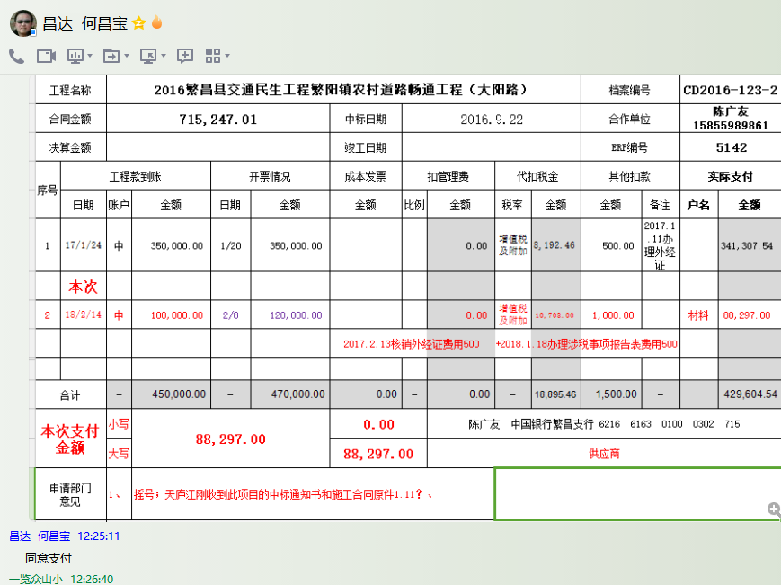

3
工程款支付证书 |  |  |  |  |  |  |  |  |  |  |  |  |  |  | 本次
工程名称 |  | 2016繁昌县交通民生工程繁阳镇农村道路畅通工程（大阳路） |  |  |  |  |  |  |  |  | 档案编号 |  | CD2016-123-2
合同金额 |  | 715,247.01 |  |  |  | 中标日期 | 2016.9.22 |  |  |  | 合作单位 |  | 陈广友15855989861 |  | CD2016-123-2 | 131 | 5142 | 2016繁昌县交通民生工程繁阳镇农村道路畅通工程（大阳路） | 2016.9.22 | 715247.01 | 李 伟 | 30日历天 | 繁昌县 繁阳镇 | 芜湖公司王冬汉13855369629 | 陈广友15855989861 | 摇号；天庐江刚收到此项目的中标通知书和施工合同原件1.11 | 今天庐江刚收到此项目的中标通知书和施工合同原件1.11
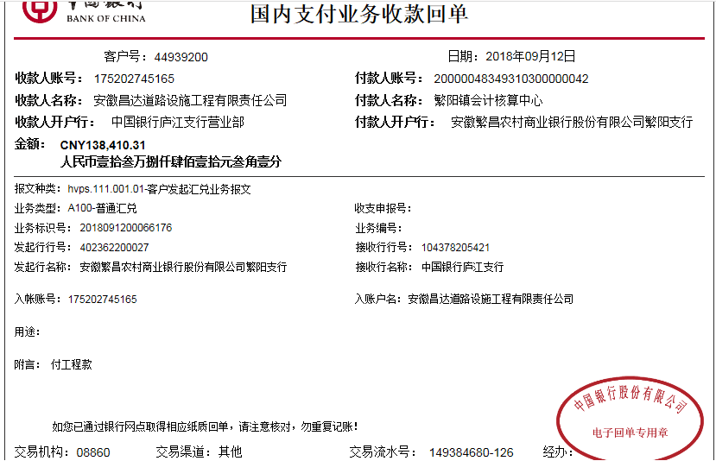
决算金额 |  | 588,410.31 |  |  |  | 竣工日期 |  |  |  |  | ERP编号 |  | 5142
序号 | 工程款到账 |  |  | 开票情况 |  | 成本发票 | 扣管理费 |  | 代扣税金 |  | 其他扣款 |  | 实际支付
 | 日期 | 账户 | 金额 | 日期 | 金额 | 金额 | 比例 | 金额 | 税率 | 金额 | 金额 | 备注 | 户名 | 金额
1 | 2017-01-24 | 中 | 350,000.00 | 2017-01-20 | 350,000.00 |  |  | 0.00 | 增值税及附加 | 8,192.46 | 500.00 | 2017.1.11办理外经证 |  | 341,307.54

2 | 2018-02-14 | 中 | 100,000.00 | 2018-02-08 | 120,000.00 |  |  | 0.00 | 增值税及附加 | 10,703.00 | 1,000.00 |  | 材料 | 88,297.00
 |  |  |  |  |  |  |  |  |  |  |  | 2017.2.13核销外经证费用500 +2018.1.18办理涉税事项报告表费用500
 | 本次
3 | 2018-09-12 | 中 | 138,410.31 | 2018-08-22 | 118,410.31 |  |  | 0.00 | 增值税及附加 | 9,473.00 | 2,000.00 | 预留损失准备金 | 陈广友(材料) | 39,474.31
 |  |  |  |  |  |  |  |  |  |  |  |  | 材料 | 87,463.00

 |  |  |  |  |  |  |  |  |  |  |  |  |  |  | 1、 | 中标通知书、施工合同原件在合肥；竣工验收报告原件在庐江 |  |  |  |  |  | 2、此次借条已提供 。？

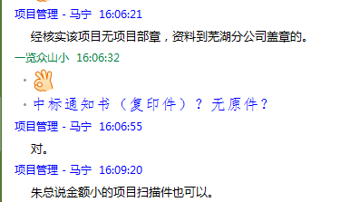
合计 |  | - | 588,410.31 | - | 588,410.31 | 0.00 | - | 0.00 | - | 28,368.46 | 3,500.00 | - |  | 556,541.85
本次支付金额 |  | 126,937.31 |  |  |  | 39,474.31 |  | 陈广友 中国银行繁昌支行 6217 2563 0000 8949 355
 |  |  |  |  |  | 87,463.00 |  | 供应商
申请部门 意见 |  | 中标通知书（复印件）、合同及验收报告、审计等原件在庐江，无内部承包协议；经核实该项目无项目部章，资料到芜湖分公司盖章的。 |  |  |  |  |  | 项目管理 意见 |  | 何总、朱总已同意支付（附表背面截图）。
财务初审 意见 |  |  |  |  |  |  |  | 财务审核 意见
质安初审 意见 |  |  |  |  |  |  |  | 质安稽查 意见
总经理审批 |  |  |  |  |  |  |  | 董事长审批

